Sheet1
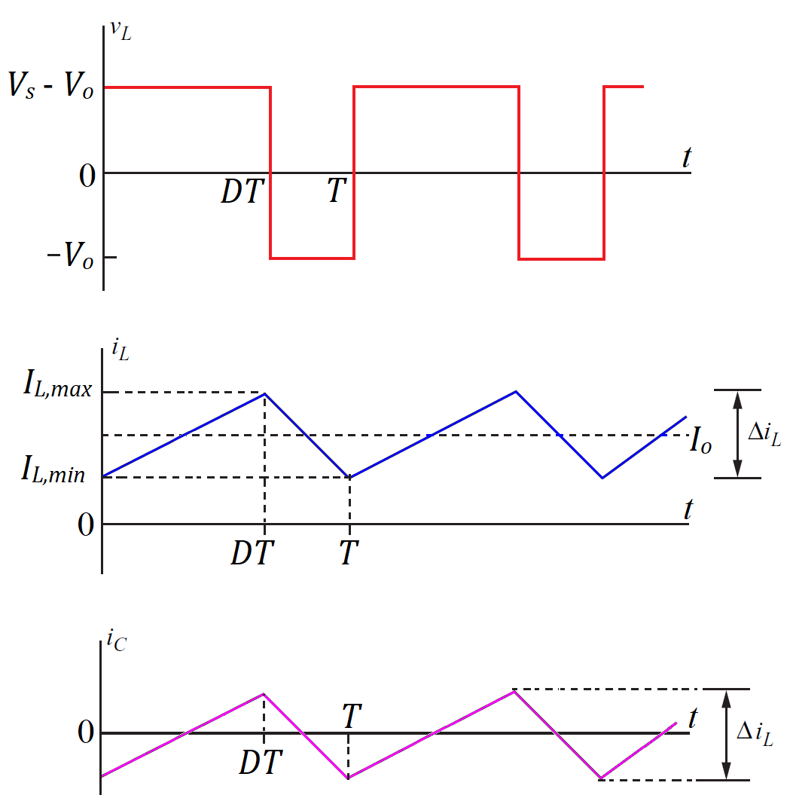
Parametre | Formül
Giriş Gerilimi (Vg) | 60
Çıkış Gerilimi (Vo) | 24
Çıkış Akımı (Io) | 10
Anahtarlama Frekansı (fs) | 20000
Ripple Current Ratio | 0.2
İndüktör Akım Dalgalanması (ΔIL): | 2
Duty Cycle (D): | 0.4 | U
İndüktans (L): | 0.00036 | 360 | H
Minimum Kapasitans (C): | 5.2083333333E-05 | 52.083333333 | F
ESR Hesabı (rc): | 12
RMS Inductor Current (IL_RMS) | 10.016652801 | A
Kapasitör RMS Akımı:(IC,RMS) | 0.57735026919 | A
Yük Direnci: | 2.4 | R

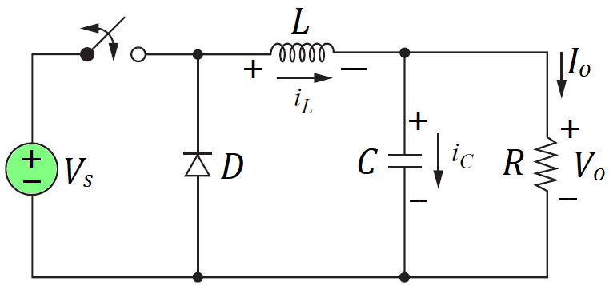

 |  |  |  | ŞEKİL2

ŞEKİL1
R1 | 290000 | R | 290 | kR

LC Rezonans Frekansı | 1162.3033663 | Hz

İlk Sıfır Frekansı : | 1046.0730296 | Hz

C₃ Kapasitör Hesabı | 5.2463846504E-10 | F | 524.63846504 | Pf

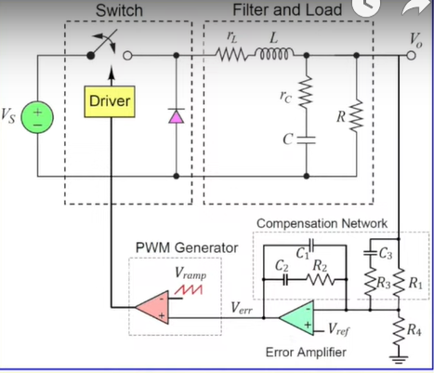

ŞEKİL3

